PLV
DREAM FOREVER | 2,890.00 €
 | dont 100,00€ d'éco-participation
ENSEMBLE MATELAS ET SOMMIER TPR 2X100X200CM

67.40 €
x 60 mois
Montant total dû :4 044,00€
TAEG Fixe : 15,05%
 |  | VAT60CB270/46146
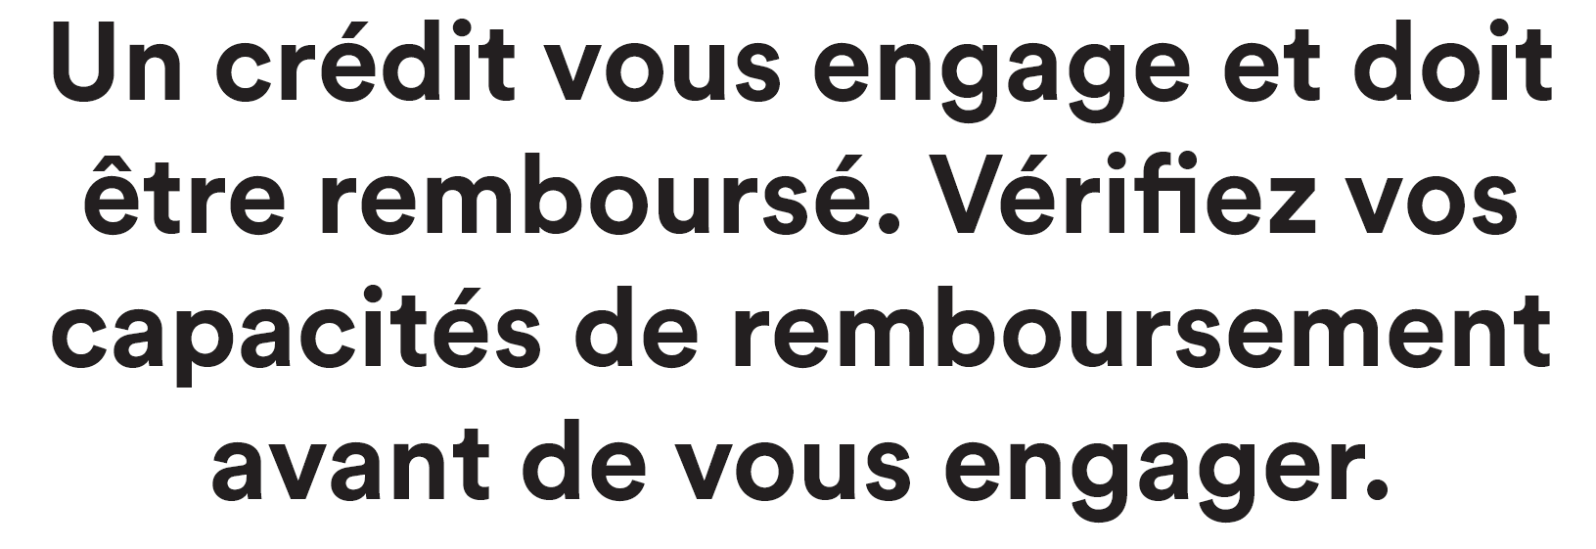

Offre de crédit accessoire à une vente de 960,00€ à 25 000,00€, sur une durée de 60 mois,
pour un achat de 960,00€ à 25 000,00€
Taux Annuel Effectif Global fixe de 15,05%. Conditions en vigueur au 01/01/2026.
Exemple pour un achat et un crédit accessoire à une vente de 2 890,00 € sur 60 mois au Taux Annuel Effectif Global (TAEG) fixe de 15,05% (taux débiteur fixe de 14,10%), vous remboursez 60 mensualités de 67,40 €, hors assurance facultative. Montant total dû par l’emprunteur : 4 044,00 €, hors assurance facultative.

Le coût de l'assurance facultative (Décès, perte totale et Irréversible d'Autonomie et incapacité temporaire totale de travail) souscrite auprès de Cardif Assurance Vie et Cardif Assurances Risques Divers jusqu’à 64 ans est de 5,07 € et s'ajoute au montant de la mensualité de l'exemple ci-dessus. Le coût total de l'assurance facultative est de 304,20 €, le taux annuel effectif de l'assurance (TAEA) est de 3,82%.

Sous réserve d’étude et d'acceptation du dossier par BNP Paribas Personal Finance. Cetelem est une marque de BNP Paribas Personal Finance S.A au capital de 634 574 115 € - 542 097 902 RCS Paris - Siège social : 1 bd Haussmann 75 009 Paris. N° Orias : 07 023 128 (www.orias.fr). Vous disposez d’un droit de rétractation.

Publicité diffusée par But International 722041860 RCS Meaux, 1 avenue Spinoza 77184 Emerainville ORIAS 10055338 en qualité d'intermédiaire en opérations de banques immatriculé dans la catégorie mandataire exclusif de BNP Paribas Personal Finance. Cet intermédiaire apporte son concours à la réalisation d'opérations de crédit sans agir en qualité de prêteur.

